TIỀN ĐIỆN
CÔNG TY TNHH MTV VẬN TẢI VÀ DU LỊCH MINH HẢI | HÓA ĐƠN

 | NGÀY LÀM ĐƠN: | 13 tháng 3 2026
 | TIỀN ĐIỆN 1 THÁNG | 500,000 vnđ
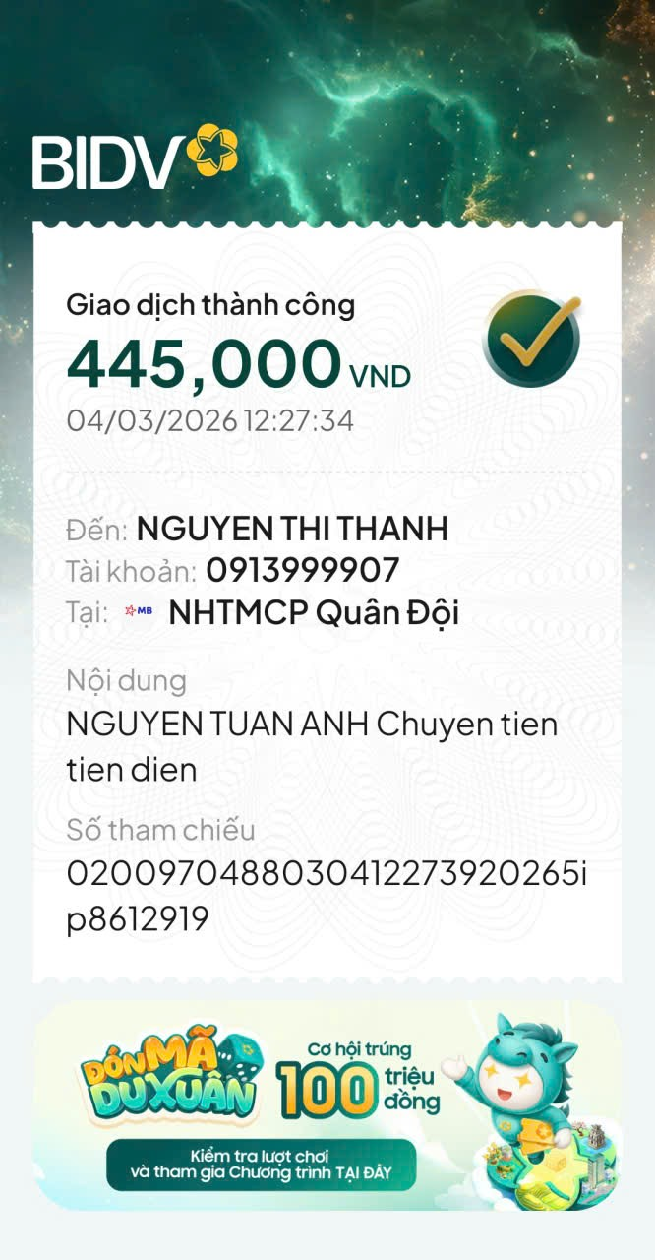

Đến: NGUYỄN TUẤN ANH
Phone: 0911807054

NỘI DUNG | SỐ LƯỢNG | TỔNG SỐ | GHI CHÚ
TIỀN ĐIỆN THÁNG 3 (9 NGÀY) | 0.3 THÁNG | 150,000 | TIỀN ĐIỆN THÁNG 3, nghỉ 3 ngày
Doanh thu hôm 12-03 | 1 | 150,000 | doanh thu ngày 12

 | TỔNG CHI PHÍ TRỪ
 | SỐ TIỀN CẦN ĐÓNG | 300,000
CÔNG TY TNHH MTV VẬN TẢI VÀ DU LỊCH MINH HẢI

